Задание 1
 | Комментарий
1. Почему практики тест-дизайна нельзя применять сразу после получения требований?
1. В начале нужно сделать декомпозицию требований (разделение целого на более мелкого требований). 2. Сделать визуализацию в mindmap. 3. Поиск серых зон (неразъяснимые вопросы из требований). После приступаем, к тест-дизайну. Если не проводим все указанные действии, не полный анализ приложения. И в результате данный продукт будет выпущен не полностью проверееным и это приводит в продукту множество ошибок программ.
2. В какой ситуации классы эквивалентности и граничные значения могут существовать по отдельности? Аргументируй свой ответ и приведи примеры.
КЭ является набор значений, так-как у них нет границ. Пример: На сайте Яндекс Самокат можно выбрать станцию станцию метро.
3. Что такое эквивалентность? Что такое класс эквивалентности?
Эквивалентности - это значение которые программа приимает одинаково, а КЭ - это значение которые принимает программа и не принимает, если в требованиях написано от 2 до 4 - это один класс, если вводим 1 и 5 программа выдаст ошибку и это тоже является КЭ.
4. Можно ли исключить проверку в середине диапазона в пользу проверок на границах, входящих в диапазон? Аргументируй свой ответ.
Нет проверки на границах нужны, чтобы выявить ошибки, так-как на границах могут быть ошибки
5. Представь, что тебе нужно протестировать форму: у каждого поля есть валидатор. Результат работы формы зависит от комбинации данных в полях. Какие практики тест-дизайна следует применить и почему? Аргументируй свой ответ.
Позитивная проверка, нужна для того чтобы, проверить правильность работы приложение согласно по требованиям. А негативная проверка проверяет приложения не из требований. ГЗ и КЭ для проверки валидаций полей и ошибках на границах. А так же можно применить оптимизацию проверок дял того чтобы, уменьщить дублирующие значения или можно применить попарное тестирование. А также использование таблицы принятия решения - для наглядности и полноты проверок комбинаций вводимых значений
6. Какими способами можно оптимизировать количество проверок при работе с таблицами принятия решений? Аргументируй свой ответ.
Можно объединить проверки которые похожи, пример: прри проверке символов, букв, цифр можно объединить так-как это будет одна и та же ошибка и она не должна проходить. Так же можно объединить числа с точкой и запятой. Да, например, при большом количестве проверок, можно применить попарного тестирования, для оптимизации количества проверок и исключения дублирования.
7. Опиши, чем чек-лист отличается от тест-кейсов. Приведи примеры, где применяют и то, и другое.
Чек-лист описывает все проверки которые хотим сделать для объекта. Пример: Проверяем функциональность странички, в тест-кейсе проверяется на функциональность которая прописана в требованиях м проверяется на дизайн который прописан в требованиях. Тест-кейсе проверяется всего одну функцию (прописываестя предусловие, шаги, ОР и ФР) Пример: В той же страничке проверяется функциональность отдельное окно тест-кейсе нам нужно будет: 1. Прописать предусловие. 2. Шаги. 3. ОР-(Ожидаемый результат) И ФР- (Фактический результат). ФР не сходится ОР то прикладываем ссылку с баг-репорт. Тестовой стенд веб приложения-используется для создания MindMap (Интерфейс и логика) а также Figma. Документация Api (charles, postman), и требования к мобильному приложению. (протестирование самого приложения в нащем случае Мобильное приложение Яндекс.Самокат проверяем фактический результат в ожидаемым результатом.
8. Как правильно составить баг-репорт? Какие элементы баг-репорта — обязательные? Почему?
Баг-репорт содержит элементы. ID - уникальный номер баг-репорта, заголовок, шаги воспроизвидения алгоритм, пошаговая инструкция, как воспроизвести баг, результаты ФР и ОР, также ОКРУЖЕНИЕ - ОС, браузеры или версий приложений, в которых возникает ошибка, приоритет-критичноть ошибки и срочность ёё исправления. Все элмененты обязательны без них разраьотчик не узнает что, надо исправлять или как нашли ошибку на каких устройствах может быть ошибка. Приоритет- показываем как критично ошибка влияет на программу и как срочно нужно ёё иправить.
9. По каким правилам составляют заголовок баг-репорта? Что будет, если составить заголовок неправильно?
Заголовок составляет ID. ID - это уникальный номер баг-репорта. Если составить заголовок неправильно, то разработчик либо не узнает в чем ошибка, либо не найдет по ID ошибку. И в результате ошибка не будет исправлена.
10. Из чего состоит клиент-серверная архитектура приложения? Кратко опиши функциональность каждого элемента.
Из взаимодействия клиента, сервера и интернет. Клиент отправляет запрос в серверную, и серверная обрабатывает запрос. Интернет-связывающее звено между клиентом и сервером помогает обмениваться с данными. Я так понимаю если, приведу пример: (Клиент пришел взять кредит, сотрудник введет ёё данные), Клиент отправляет запрос серверу, а сервер обрабатывает а базы данных ищит данные о клиенте и обратно отправляет (данных клиента), серверы а сервер с клиенту или точнее сотруднику), ну сеть и другие приведу пример (двое друзей хотят играть игру DOTA и у них нет интерета, и поэтому они используют локальную сеть (с помощью ip: адреса они будут подлючаться играть).
11. Опиши этапы обработки запроса после того, как в адресную строку браузера вводят URL: https://yandex.ru.
https-это защищенная схема (при добавление http -с буквой s, s-security) по которому, передаются данные. Yandex.ru - это имя, (IP адрес), по которому мы переходим в нужный ресурс. URL - путь ресурса. Этапы: 1. Пользователь вводит в браузере адрес сайта (Yandex.ru). 2. Браузер начинает поиск сервера. 3.Браузер отправляет запрос к DNS- серверам. 4. Бразуер устанавливает соединением с сервером. 5.Браузер отправляет запрос HHTP-запрос, чтобы получить контент сайта. ( Браузера и сервера делится на два типа запросов. GET-запрос используется для получения данных с сервера - пример: отобразить картинку, текст или видео. POST запрос - используется для отправки данных из браузера на сервер, пример: пользователь отправляет сообщение, картинку или загружает файл.) 6. Сервер отрабатывает запрос. 7. Сервер отправляет ответ браузеру. 8. Браузер обрабатывает полученный ответ веб-страницу.
12. Что такое кэш? Зачем он нужен? Какое правило нужно соблюдать при работе с кэшем в тестировании?
Кэш-это данные веб страниц. Она сохраняет данные которые можно открывать такие как "картинки, видео". Он нужен для того чтобы, открывать страницу которую открывали ранее, за счет кэш хранилища. Представим на станичке нашелся баг отправляем на исправление, перед тем как тестить исправленный вариант нужно очичтить кэш
13. Ты знаешь, что есть протоколы HTTP и HTTPS. - Чем отличаются HTTP и HTTPS? В каких случаях не стоит пользоваться HTTP? - Из каких компонентов состоит HTTP запрос: за что отвечает каждый? - Какие HTTP-методы ты знаешь? За что они отвечают? Приведи примеры применения разных методов. - Что такое код HTTP-ответа? Какие коды бывают?
HTTP-передает данные в не защищенном виде. HTTPS в защищенном виде. НTTP-как мы все знаем данный вид использовать на сайтах банков и личных страниц, социальных снтях и т..д. HTTP запрос состоит из трёх элементов, первая стартовая строка, далее второй загловки и третье тело сообщения. Первый элемент содержит метод запроса URL и версию протокола. Второй элемент передают дополнительную информацию. Пример: доменное имя ресурса или длину контента в байтах. А третий элемент содержит данные, которые передаёт клиент. Пример: текст, который пользователь ввёл в форме регистрации. Методы HTTP. GET- запрашивает данные GET/HTTP/1.1 POST-создает или получает данные. POST/search/HTTP/1.1. и DELETE- удаляет данные DELETE/search /HTTP/1.1 PUT-обновляет данные PUT/search /HTTP /1.1 HTTP ответ. Состоит из строки состояния содержит версих протокола, код состояния и текст состояния, заголовки передают дополнительную информацию. Например: дату и время создания ответа, тело содержит набор данных, которые клиент получает в ответ на свой запрос. Например: информация о всех зарегисрированных приложении пользователях. Коды: 1ххИнформационные сообщения 102 - запрос принят, но обработка еще не завершена. 2ххСообщение об успехе 200 OK? запрос обработан успешно. 3ххПеренаправление 302 - запрошенный ресурс временно доступен по другому адресу. 4ххКлиентские ошибки 404 - страница, которую запросил клиент, не найдена на сервере.
14. Опиши, из каких компонентов может состоять URL. За что отвечает каждый из них?
Схема-протокол, по которому передаются данные. Например: HTTP и HTTPS. Логин: пароль (surname: password) указывают ресурсу, какой пользователь к нему обратился. К логину пользователя привязаны права доступа. Символ @ (at коммерческое, "собака") отделяет логин: пароль и имя хоста: порт (hostname: port). Если логин: пароль не применяют , "собаку" тоже. Имя хоста: порт-доменное имя или IP-адрес сервера, к которому обращается пользователь. Например: music.yandex.ru -p 443. Доменное имя - это адрес веб - приложения, под которым оно зарегистрировано в интернете. Доменное имя состоит из символов, которые присвоили приложению в системе доменных имён (DNS). Например: yandex.ru или praktikum.yandex.ru - доменные имена веб-приложений Яндекс и Практикума. IP адрес - это уникальный идентификатор сервера, на котром находится нужная информация. Путь (patch) - месторасположение ресурса. Параметры запроса (query) - дополнительные параметры вида ключ=значение. Перечисляются после знака ? и разделяются через &. Например: https://yandex.ru/search/?text=практикум. Фрагмент текста (fragment) или якорь - дополнительный указатель, она позволяет сразу попасть в нужную часть веб-страницы. Например: https://developer.chrome.com/docs/devtools/network#overiew/
15. Какие виды мобильных приложений бывают? В чём особенность каждого?
Негативные приложения - создается отдельно для каждой ОС (IOS, ANDROID). Веб-приложения - адаптированные веб -сайты, которые открываются через браузеры. Гибридные приложения веб - приложения, которые выгляжет как нативные и имеют их признаки но идут на всех устройств ОС (IOS, ANDROID).
16. Чем эмулятор отличается от реального устройства? Кратко опиши недостатки и преимущества при тестировании.
Эмуляторы помогают получить быструю обратную связь. Сегодня реальные устройства довольно дорогостоящи, их отсавляют для тестирования на более поздних этапах, таких как интеграционные и функциональные тестирование. Реальные устройства более дорогие, но на них модно найти деффекты которые на эмулятор не будет видно. Перед тем как тестировать, в первой очередь используют эмулятор, после на реальных устройствах. Эмуляторы полезны для тестирования при широком диапазоне условий. А также эмуляторы могут гарантировать высокую производительность внутренного приложения во время взаимодействия с внешним приложением.
17. Проверь, есть ли ошибки в JSON Если да, то приложи верный вариант файла.
 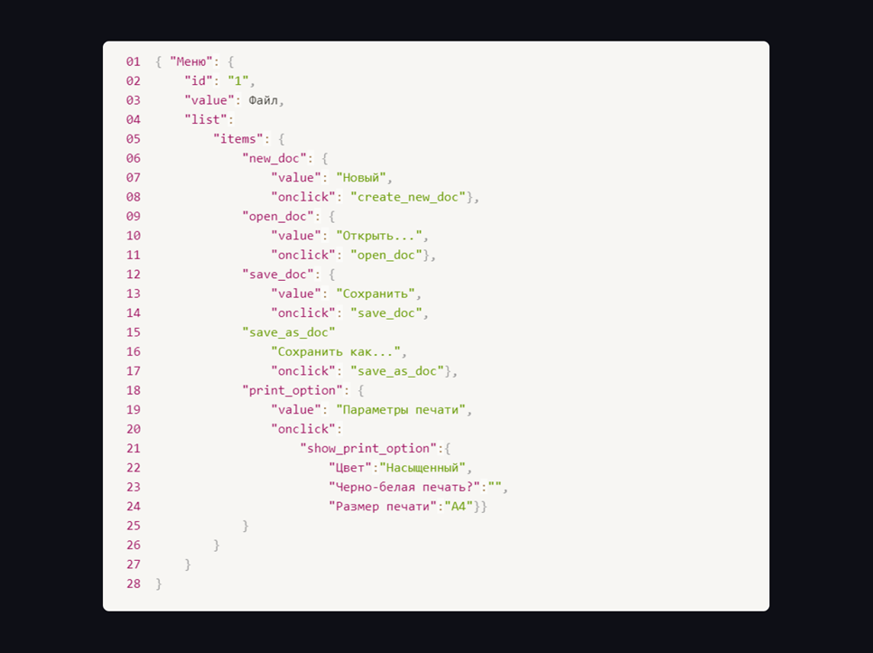
Ссылка на иллюстрацию:
https://code.s3.yandex.net/qa/schemes/diploma-29.png
2. Строка цифры должны быть без кабычек "id" 1. 3 строка, Слово Файл не правильно без кабычек, должно быть с кабычкой "Файл". 4 строка, должны быть добавлены фигурные скобки. "list" { . 14 строка фигруную скобку в конце строки "onclick": "save_doc"}, 15 строка двоеточие в конце строки фигурную скобку "save_as_doc":{ 16 строка пропущено ключ перед значением "value": "Сохранить как...", 20 строка добавить фигурную скобку "onclick": { 29 добавить закрывающую скобку 01 {"Меню": { 02 "id": 1, 03 "value": "Файл", 04 "list": { 05 "items": { 06 "new_doc": { 07 "value": "Новый", 08 "onclick": "create_new_doc"}, 09 "open_doc": { 10 "value": "Открыть...", 11 "onclick": "open_doc"}, 12 "save_doc": { 13 "value": "Сохранить", 14 "onclick": "save_doc"}, 15 "save_as_doc": { 16 "value": "Сохранить как....", 17 "onclick": "save_as_doc"}, 18 "print_option": { 19 "value": "Параметры печати", 20 "onclick": { 21 "show_print_option": { 22 "Цвет": "Насыщенный", 23 "Черно—белая печать?": "", 24
18. Что такое реляционная база данных? Чем она отличается от нереляционной?
Реляционные БД - данные баз хранятся в виде таблиц и строк. Нереляционная БД - данные хранятся в формате JSON
19. Напиши, какие виды JOIN бывают. В чем особенность каждого?
LEFT, RIGTH, FULL. LEFT - возвращает все строки левой таблицы, RIGTH - возвращает все строки правой таблицы, FULL - возвращает все строки правой и левой таблицы. В таком случае если не нашлось пересечений, результат будет null, условия не выполнится
Исходные данные для заданий ниже Ты тестируешь сервис, который доставляет еду за 30 минут. Пока это маленький стартап, поэтому ты работаешь всего с четырьмя таблицами: Orders — все доставленные заказы; ORDERS_ID — ID заказов, int; USER_ID — ID пользователей, int; EMPLOYEE_ID — ID сотрудников, int; DELIVERY_TIME — время доставки в минутах, int; ITEMS — список товаров, char; Users — пользователи; USER_ID — ID пользователей, int; FULL_NAME — полное ФИО пользователя, char; PHONE — номер телефона пользователя, char; ADDRESS — адрес пользователя, char; Employees — работники; EMPLOYEE_ID — ID сотрудника, int; FIRST_NAME —имя сотрудника, char; LAST_NAME — фамилия сотрудника, char; PHONE — телефон сотрудника, char; JOB_ID — ID специализации, int; Jobs — типы работ в сервисе JOB_ID — ID специализации, int; JOB_TYPE — тип специализации, char; HOURS — число рабочих часов в неделю, int; SALARY — зарплата сотрудника с данной специализацией в рублях, int;

Ссылка на иллюстрацию:
https://code.s3.yandex.net/qa/schemes/diploma-33.png

20. В службу поддержки пришло много жалоб: заказы, в которых есть гречка, доставляют почти час, хотя сервис обещает успеть в 30 минут. Проверь, действительно ли курьеры опаздывают. Выбери все заказы, где есть хотя бы один товар - «гречка» и время доставки свыше 30 минут. В результирующей таблице должны быть ID заказов и ID курьеров. В ответе приложи SQL-запрос.
select ORDERS_ID,EMPLOYEE_ID FROM Orders where ITEMS like "%гречка%" AND DELIVERY_TIME>30;
21. Менеджер предложил добавить новую функциональность в продукт: мониторинг, который показывает самых активных клиентов за всё время работы компании. Проверь, что список пользователей корректно выводится на экран. На этом этапе разработки достаточно проверить только ID клиентов. Выбери пять самых активных клиентов по количеству заказов. В результирующую таблицу выведи ID каждого пользователя и число заказов. Отсортируй данные по убыванию числа заказов, выбери пять самых активных клиентов. В ответе приложи SQL-запрос.
select USER_ID,count (ORDERS_ID) AS ORDERS_ID from Orders ORDER BY ORDERS_ID desc LIMIT 5;
22. Из бухгалтерии пришёл баг-репорт: зарплаты сотрудников рассчитываются некорректно. Оказалось, что почти все ошибки в расчётах — в расчётных листах менеджеров. Выведи список ID всех сотрудников, у которых в специализации содержится «менеджер», с зарплатой больше 70 000 рублей. В ответе приложи SQL-запрос.
select Employees.EMPLOYEE_ID from Employees INNER JOIN Jobs ON Employees.JOB_ID=Jobs.JOB_ID where Jobs.JOB_TYPE Like '%менеджер%' AND Jobs.SALARY > 70000;
23. Изучи три ситуации и ответь на вопрос: стоит ли писать автотесты в этом случае? Аргументируй свой ответ. 1) Проект существует давно, у него написано много ручных тестов. 2) Проект временный: продлится всего несколько месяцев. 3) Проект нестабилен: в функциональность часто вносят изменения.
1)Да так как автотест будет поддерживать проект и тестировать автоматические, чтобы не делать мануальность тестирования 2)Нет, каким бы не был проект в будущем он может стать на постоянной основе, по этому лучше приименить ручное тестирование 3)Ручное тестирование так как проект существует и баги могут появиться в разных местах где компьютер может не найти

Задание 2 артефакты
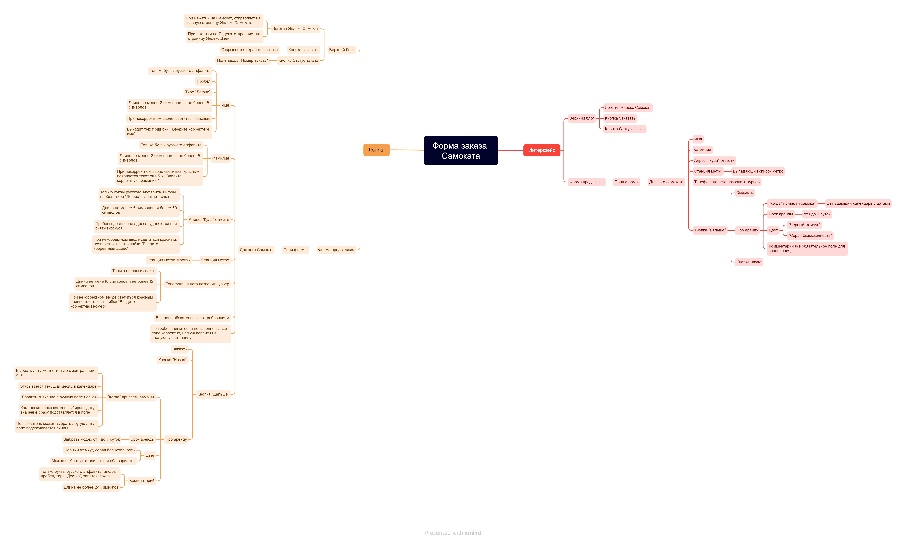
Скриншоты

mindmap | https://drive.google.com/file/d/1xUAknPmjaOphXm-cKdbeOzqnNqlRpTe0/view?usp=sharing

